PROBLEMA 1
Dos señores planean invertir Q 5,000 por 10 años al 10% anual. Calcular el valor futuro para cada señor, considerando que uno lo invierte con interés compuesto anualmente y el otro con interés de capitalización continua.

 |  |  |  |  |  |  |  |  |  |  |  | Señor 1: interés compuesto anualmente

F= ?
 |  |  |  |  |  |  |  |  |  |  |  |  |  | Q12,968.71
i = 10%

0 | 1 | 2 | 3 | 4 | 5 | 6 | 7 | 8 | 9 | 10 | años
$$i= e^{r}−1$$
 |  |  |  |  |  |  |  |  |  |  |  | Señor 2: capitalización continua
5,000

r = interes nominal

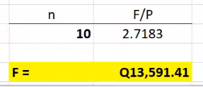
 |  |  |  |  |  |  |  |  |  |  |  |  | Q13,591.41

PROBLEMA 2
Si usted deposita Q 500 hoy, Q 1,500 dentro de 3 años y Q 1,000 dentro de 5 años a una tasa de interés de 12% anual compuesto semestralmente, ¿cuánto dinero tendrá en su cuenta 8 años después?
 |  |  |  |  |  |  |  |  |  |  | PP>PC
 |  |  |  |  |  |  |  |  |  |  | años > semestres
F= ?
OPCIÓN 1 |  |  |  |  |  |  |  |  |  |  | PERIODO DE PAGO Y PERIODO DE COBRO
12%, compuesto semestral
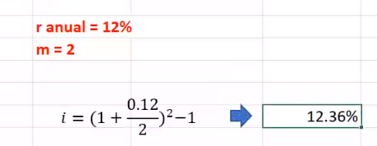

 | 0 | 1 | 2 | 3 | 4 | 5 | 6 | 7 | 8 | años

500
1,000
1,500
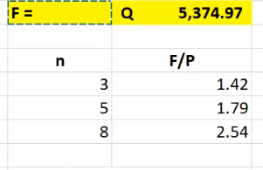

F= ?
12%, compuesto semestral
OPCIÓN 2
 |  |  |  |  |  |  |  |  |  |  | PP=PC

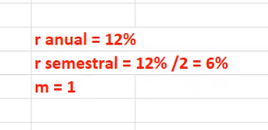
 | 0 | 2 | 4 | 6 | 8 | 10 | 12 | 14 | 16 | semestres

500
1,000
1,500

PROBLEMA 3
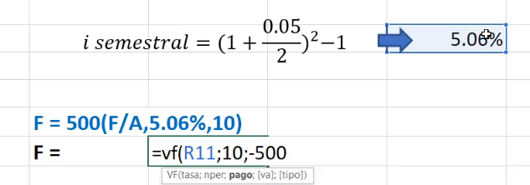
Si usted deposita $500 cada seis meses durante cinco años, ¿cuánto dinero tendrá en su cuenta después de que se haga el último depósito si la tasa de interés es 10% anual capitalizable trimestralmente?

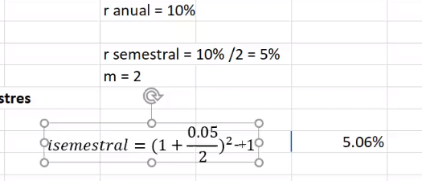
F = ?
10% anuales , compuesto trimestral

0 | 1 | 2 | 3 | 4 | 5 | 6 | 7 | 8 | 9 | 10 | semestres

A =500

PROBLEMA 4
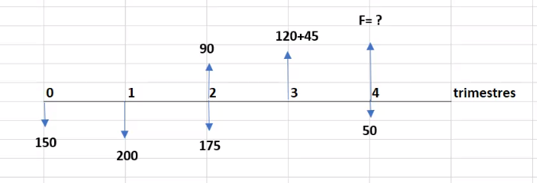
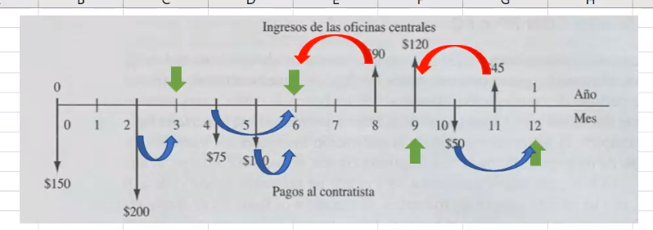
Calcule el valor futuro de los siguientes FNE si la tasa de interés es 12% anual compuesto trimestralmente. No hay capitalización interperiódica.

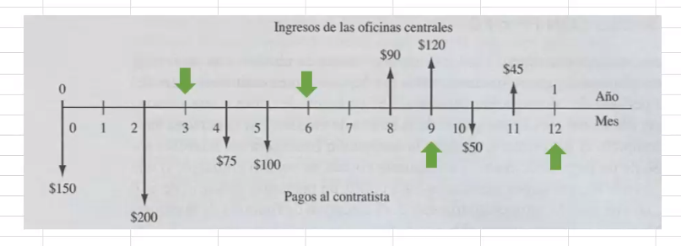

PP<PC
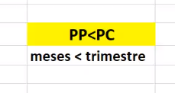

120 +45
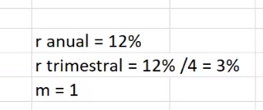
150
150

